Ajuda - Instruções


Orientações importantes para importação de lista dentro do CNP

INTRODUÇÃO

1 |  | 2 |  |  | 3

4 |  | 5

DICAS PARA O PREENCHIMENTO DA PLANILHA

Como funciona a planilha

A planilha reflete a estrutura do cadastro e a distribuição dos campos conforme a ferramenta e https://cnp.gs1br.org/. Os campos são agrupados nos seguintes grupos, identificados na primeira linha e por cores diferentes: |  |  | Preencha a planilha com os dados de cada GTIN em uma linha, não utilize mais de uma linha para informações de um mesmo GTIN.
Os campos são agrupados nos seguintes grupos, identificados na primeira linha e por cores diferentes: |  |  | Alguns campos/colunas podem ser preenchidos selecionando um dos valores listados nos combos, conforme imagem ao lado.
IDENTIFICAÇÃO
GERAL
CARACTERÍSTICAS
FISCAL
ESPECÍFICO
COMERCIAL

Como gerar GTINs para novos produtos

Como incluir GTINs de produtos não cadastrados no CNP

Como alterar ou atualizar dos dados de produtos cadastrados no CNP

Como inserir mais de um registro

 |  |  |  | 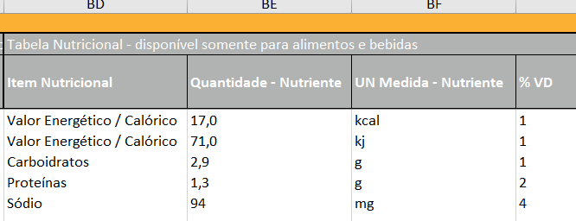

Quais são os campos Obrigatórios

Os campos obrigatórios são os mais escuros, coloridos com cinza bem escuro, quase preto. Seguem abaixo todos os campos obrigatórios:

Status do GTIN, GTIN, Descrição, Tipo da Imagem, Link da Imagem (URL), Permitir o compartilhamento de dados, Marca, Idioma, País de Origem, Peso Bruto, UM Medida do Peso Bruto, Conteúdo Líquido, UN Medida do Conteúdo Líquido, NCM, CEST, GPC - Classificação Global de Produtos, País de Destino

Como ocultar campos não obrigatórios

Para exibir somente os campos obrigatórios, deve-se clicar no botão de recolher (-) que fica no topo da planilha.

É possível recolher todos os campos não obrigatórios clicando no numeral 1 que fica no canto superior esquerdo. Assim como pode-se exibir todos os campos clicando no numeral 2 ou clicando nos botões de expandir (+) no topo da planilha.

CASOS ESPECIAIS

Alimentos e bebidas

Somente no caso do cadastro de produtos que sejam alimentos ou bebidas os campos da "Tabela Nutricional" podem ser preenchidos.

Pallets

Produtos com medidas variáveis

Produtos em desenvolvimento sem imagem ou peso disponíveis

Para saber mais sobre o processo de importação

CONTEÚDO E AJUDA NA PLANILHA

Comentários nas colunas

OUTRAS INFORMAÇÕES

Equipe de suporte da GS1 Brasil

Caso necessite de algum suporte entre em contato com a nossa Central de Relacionamento pelos canais:

Telefone: | (11) 3068.6229
E-mail: | atendimento@gs1br.org
Atendimento online | http://chat.gs1br.org/

